停等与滑动窗口
延时(ms) | 丢包率(%) | 停等_时延(s) | 滑动窗口_时延(s) | 停等_吞吐率(MB/s) | 滑动窗口_吞吐率(MB/s)
0 | 0 | 0.874 | 0.689 | 1.80675 | 2.2918715
0 | 0.1 | 1.829 | 119.398 | 0.863369 | 0.0132255
0 | 1 | 3.985 | 104.062 | 0.396261 | 0.0151746
0 | 3 | 11.899 | 154.793 | 0.132709 | 0.0102014
0 | 5 | 19.872 | 156.952 | 0.0794636 | 0.010061
30 | 0 | 9.92 | 18.549 | 0.159184 | 0.0851314
50 | 0 | 12.008 | 22.482 | 0.131504 | 0.0702385
100 | 0 | 21.482 | 37.711 | 0.0735081 | 0.0418738
200 | 0 | 37.721 | 68.742 | 0.0418627 | 0.0229714
200 | 5 | 54.504 | 91.84 | 0.0289722 | 0.0171941

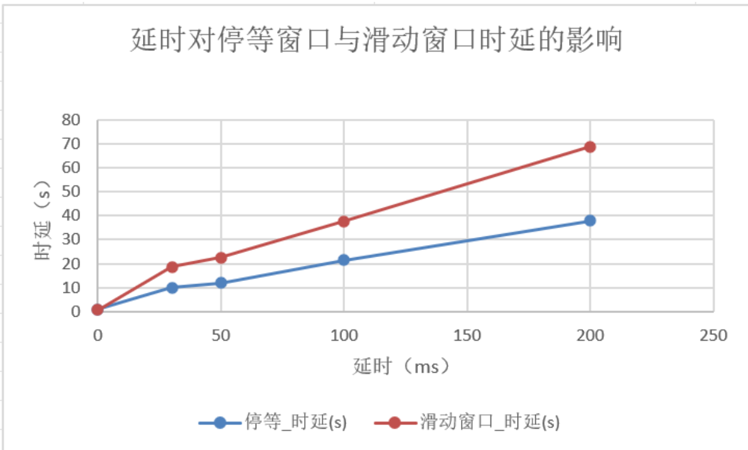
丢包率对停等窗口与滑动窗口时延的影响

滑动窗口窗口大小
滑动窗口不同窗口大小对时延的影响
窗口大小 | 延时(ms) | 丢包率(%) | 时延(ms) | 吞吐率(Mbps)
4 | 0 | 0 | 60.844 | 0.0259533
8 | 0 | 0 | 24.739 | 0.0638305
16 | 0 | 0 | 0.798 | 1.97882
32 | 0 | 0 | 0.731 | 2.16019
64 | 0 | 0 | 0.707 | 2.23352
4 | 50 | 0.1 | 15.103 | 0.104555
8 | 50 | 0.1 | 16.406 | 0.0962515
16 | 50 | 0.1 | 31.863 | 0.0495591
32 | 50 | 0.1 | 29.454 | 0.0536125
64 | 50 | 0.1 | 25.951 | 0.0608494

滑动窗口不同窗口大小对时延的影响

拥塞控制对比
延时(ms) | 丢包率(%) | 无拥塞_时延(ms) | 有拥塞_时延(ms) | 无拥塞_吞吐率(Mbps) | 有拥塞_吞吐率(Mbps)
0 | 0 | 0.64 | 0.795 | 2.46735 | 1.98629
30 | 0.1 | 21.439 | 12.641 | 0.0736556 | 0.124919
50 | 1 | 29.788 | 15.94 | 0.0530113 | 0.0990653
100 | 3 | 49.048 | 31.078 | 0.032195 | 0.0508109
200 | 5 | 88.505 | 76.715 | 0.0178419 | 0.020584

不同网络状态对有无拥塞机制影响

